手順書
操作手順書 |  |  |  |  | 作成日時：2019/10/18-14:53:42

 | １．操作環境

 |  |  | シナリオファイル名 | C:\Users\Administrator\Desktop\動作確認手順\製品状況照会（前月）.winsnr

 | ２．操作手順

 |  | ２．１．シナリオ：製品状況照会（前月）
 |  |  | ２．１．１．[製品状況照会（前月） ]ウィンドウ |  |  | 確認日 | 結果
 |  |  | 画面 | 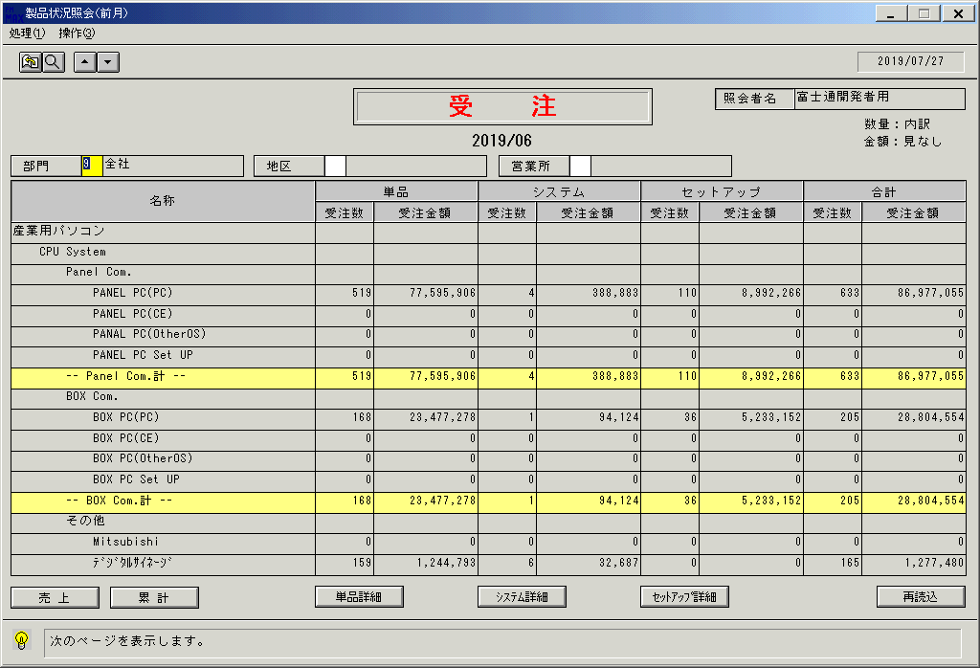
 |  |  | 操作内容 | 「製品状況照会（前月） 」ウィンドウを初期画面表示します。「▼」ボタンをクリックし次の明細ページを表示します。

 |  |  | ２．１．２．[製品状況照会（前月） ]ウィンドウ |  |  | 確認日 | 結果
 |  |  | 画面 | 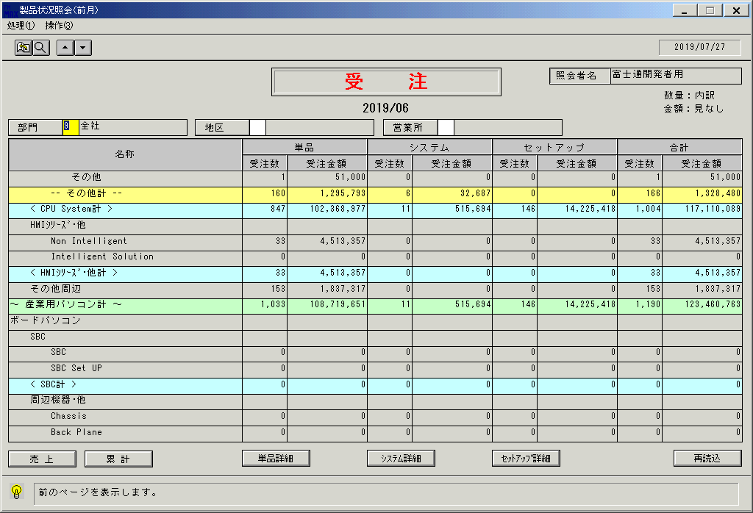
 |  |  | 操作内容 | 「▲」ボタンをクリックし前の明細ページを表示します。

 |  |  | ２．１．３．[製品状況照会（前月） ]ウィンドウ |  |  | 確認日 | 結果
 |  |  | 画面 | 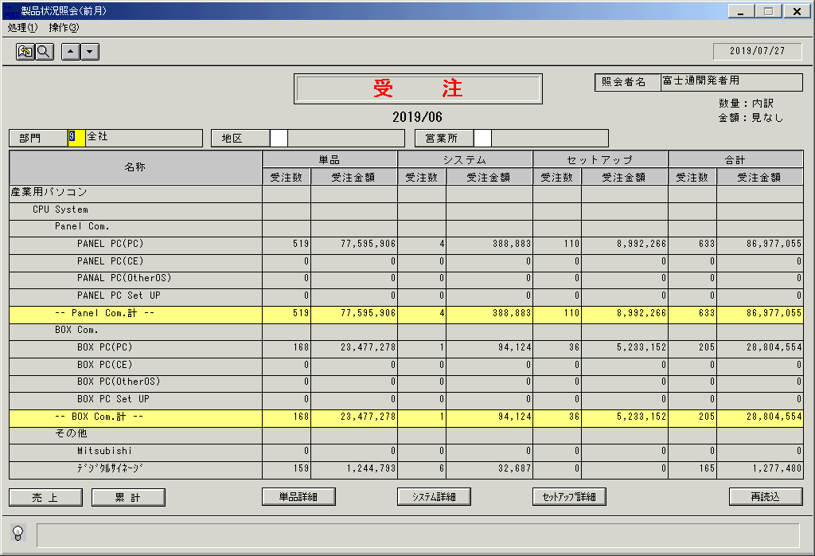
 |  |  | 操作内容 | 「地区」をクリックします。

 |  |  | ２．１．４．[デスクトップ]ウィンドウ - [地区区分 ]ウィンドウ |  |  | 確認日 | 結果
 |  |  | 画面 | 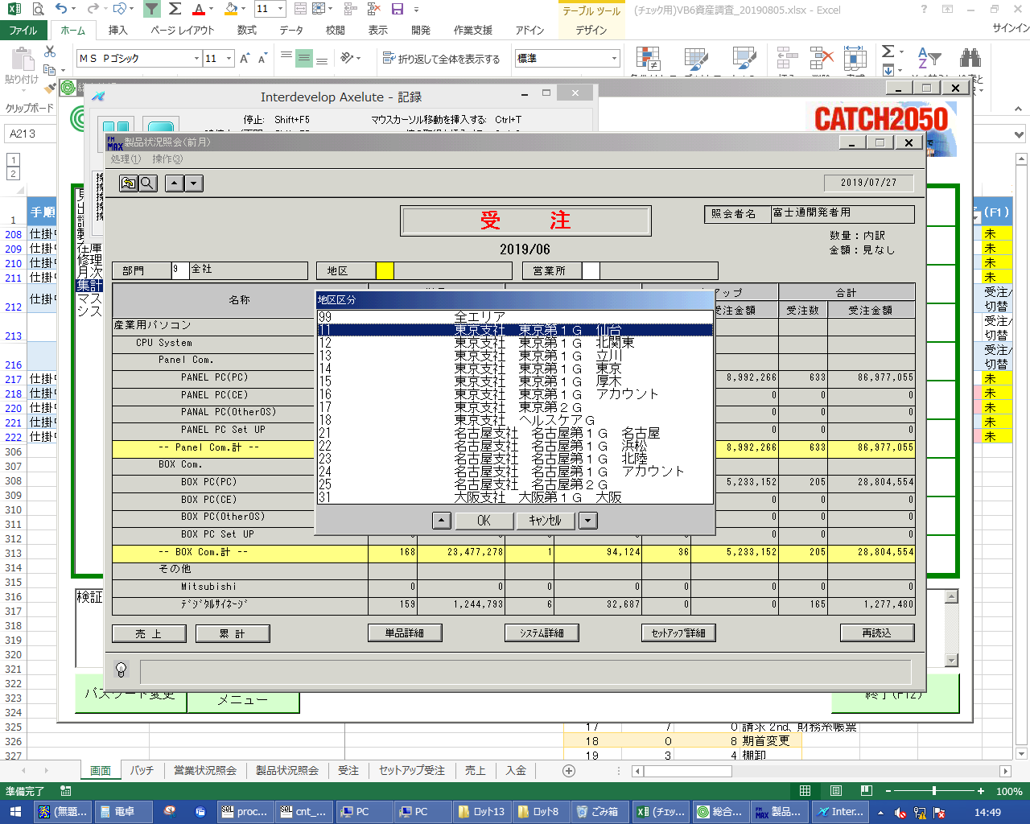
 |  |  | 操作内容 | 地区区分を選択し、「OK」をクリックします。

 |  |  | ２．１．５．[製品状況照会（前月） ]ウィンドウ |  |  | 確認日 | 結果
 |  |  | 画面 | 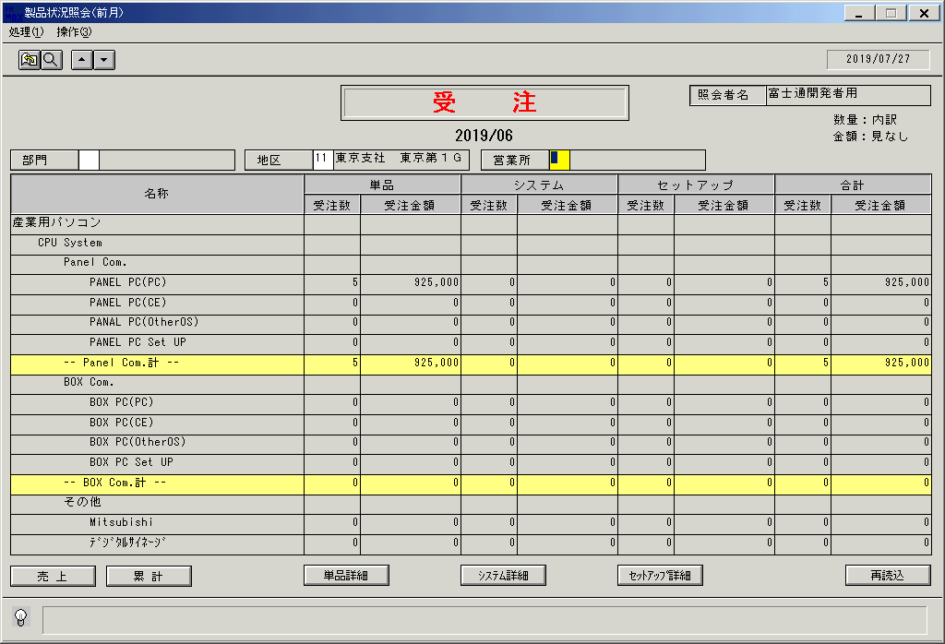
 |  |  | 操作内容 | 地区ごとの製品状況照会が表示されます。「営業所」をクリックします。

 |  |  | ２．１．６．[デスクトップ]ウィンドウ - [営業所 ]ウィンドウ |  |  | 確認日 | 結果
 |  |  | 画面 | 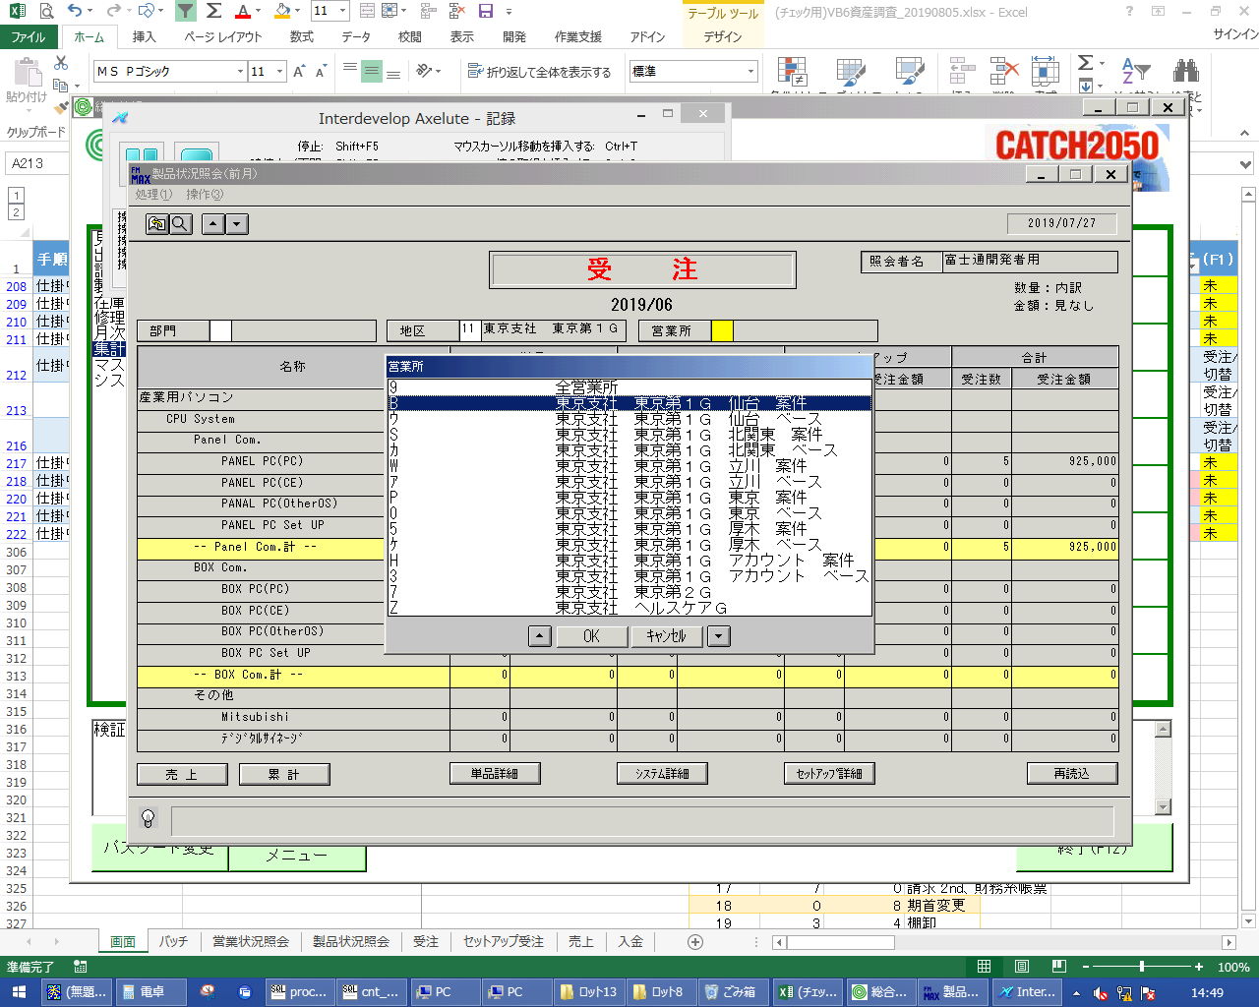
 |  |  | 操作内容 | 営業所を選択し、「OK」をクリックします。

 |  |  | ２．１．７．[製品状況照会（前月） ]ウィンドウ |  |  | 確認日 | 結果
 |  |  | 画面 | 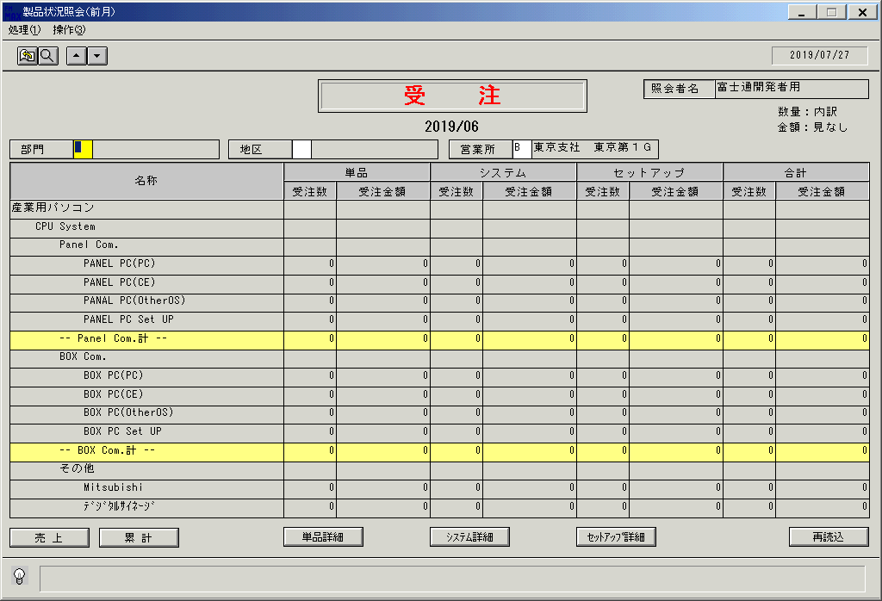
 |  |  | 操作内容 | 営業所ごとの製品状況照会が表示されます。「部門」をクリックします。

 |  |  | ２．１．８．[デスクトップ]ウィンドウ - [事業所 ]ウィンドウ |  |  | 確認日 | 結果
 |  |  | 画面 | 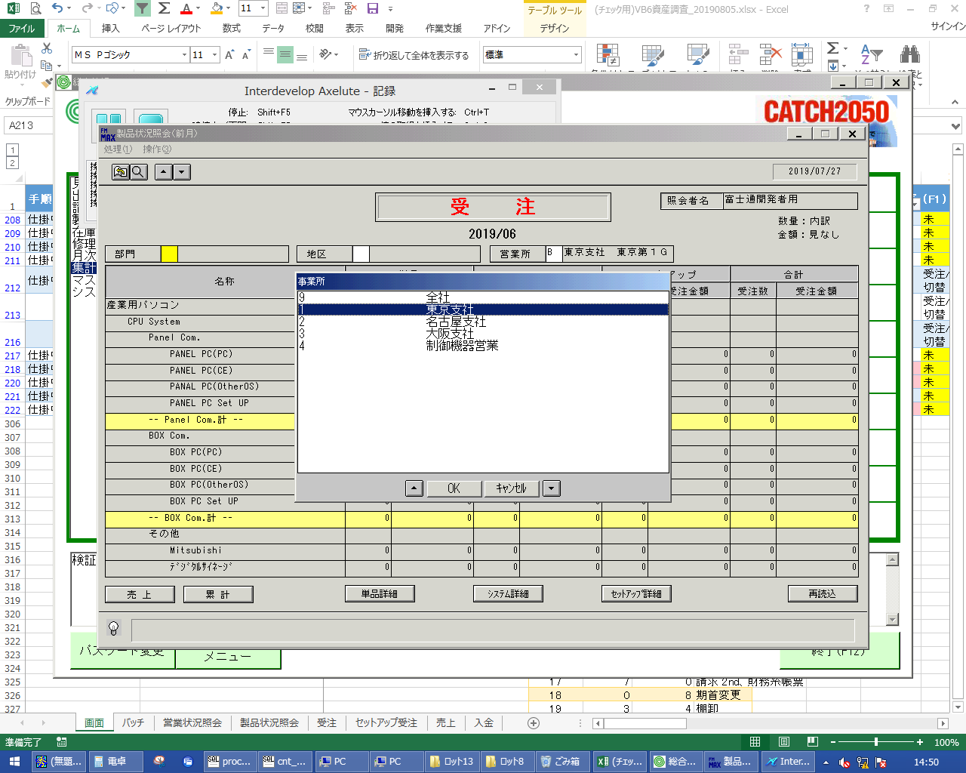
 |  |  | 操作内容 | 事業所を選択し、「OK」をクリックします。

 |  |  | ２．１．９．[製品状況照会（前月） ]ウィンドウ |  |  | 確認日 | 結果
 |  |  | 画面 | 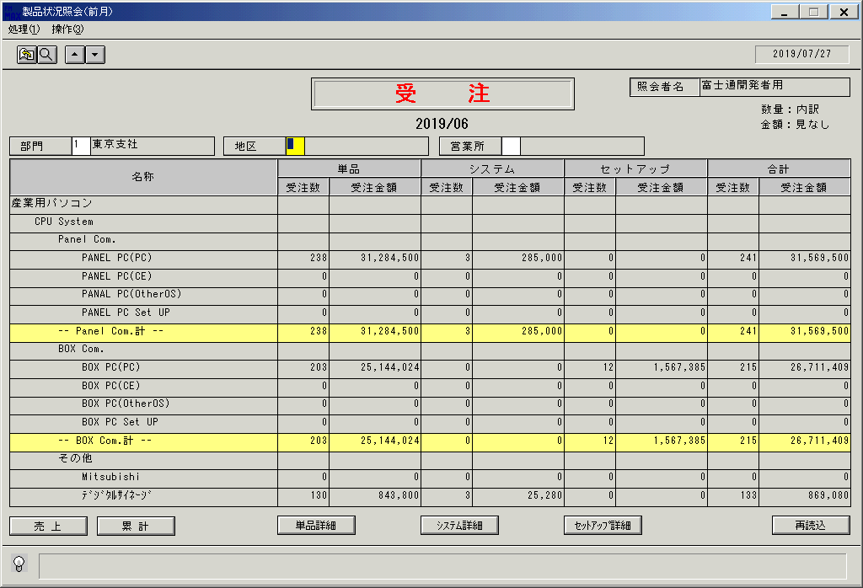
 |  |  | 操作内容 | 部門ごとの製品状況照会が表示されます。「売上」をクリックします。

 |  |  | ２．１．１０．[製品状況照会（前月） ]ウィンドウ |  |  | 確認日 | 結果
 |  |  | 画面 | 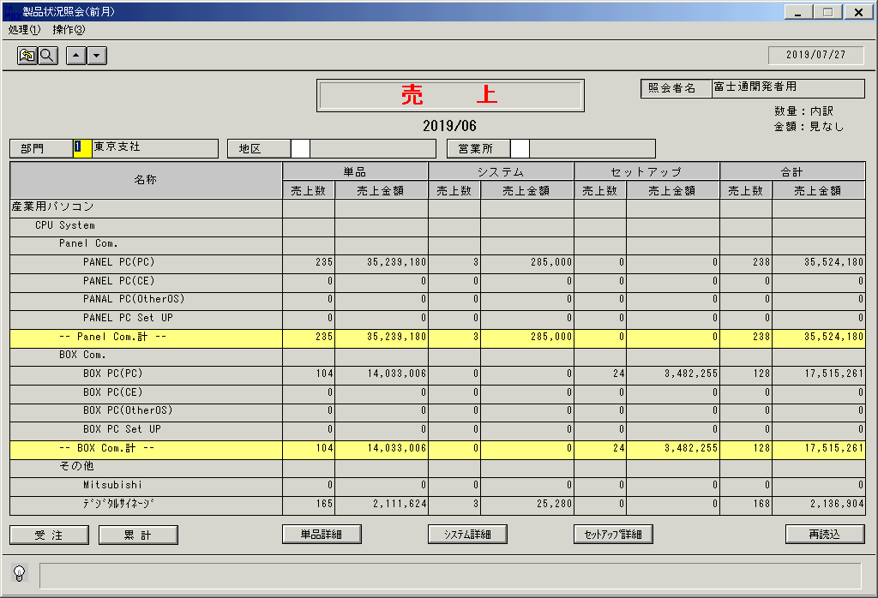
 |  |  | 操作内容 | 前月売上の製品状況照会が表示されます。「受注」をクリックします。

 |  |  | ２．１．１１．[製品状況照会（前月） ]ウィンドウ |  |  | 確認日 | 結果
 |  |  | 画面 | 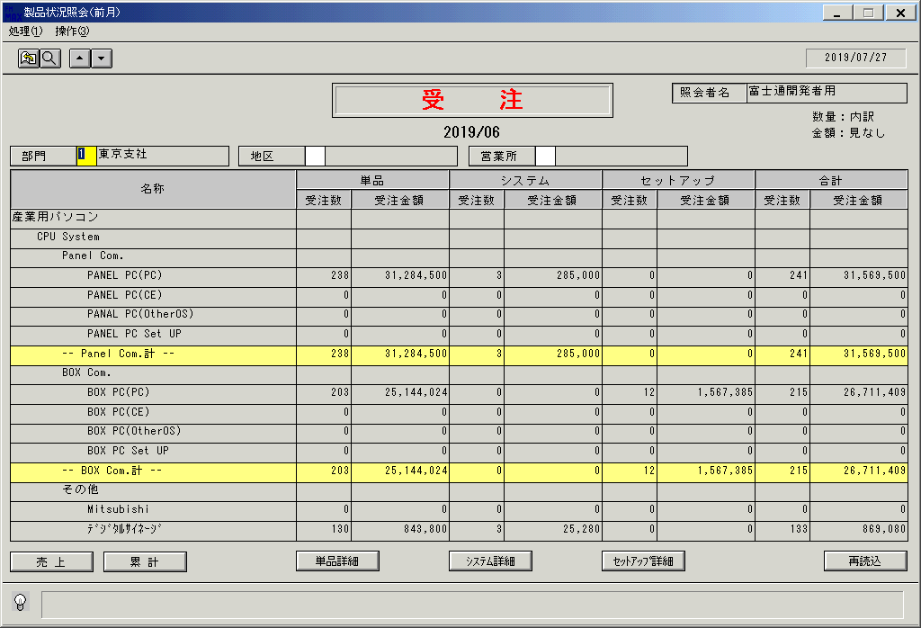
 |  |  | 操作内容 | 前月受注の製品状況照会が表示されます。「累計」をクリックします。

 |  |  | ２．１．１２．[製品状況照会（前月） ]ウィンドウ |  |  | 確認日 | 結果
 |  |  | 画面 | 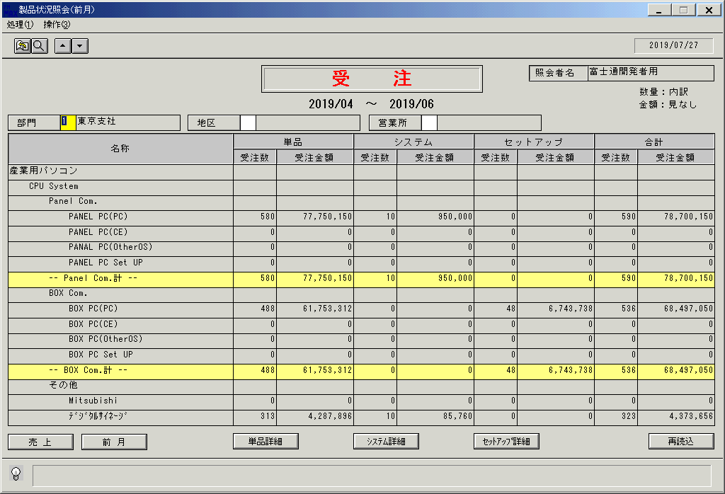
 |  |  | 操作内容 | 前月までの累計受注の製品状況照会が表示されます。「前月」をクリックします。

 |  |  | ２．１．１３．[製品状況照会（前月） ]ウィンドウ |  |  | 確認日 | 結果
 |  |  | 画面
 |  |  | 操作内容 | 前月受注の製品状況照会が表示されます。「単品詳細」をクリックします。

 |  |  | ２．１．１４．[製品状況照会（前月） －詳細－]ウィンドウ |  |  | 確認日 | 結果
 |  |  | 画面 | 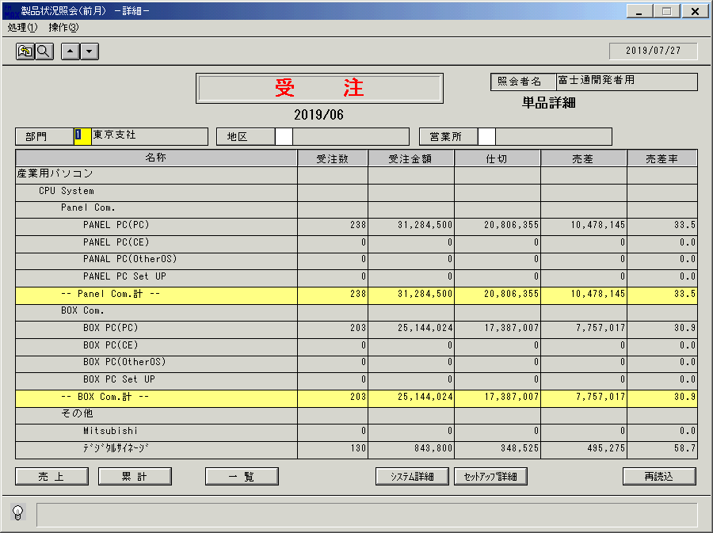
 |  |  | 操作内容 | 前月受注の単品詳細の製品状況照会が表示されます。「システム詳細」をクリックします。

 |  |  | ２．１．１５．[製品状況照会（前月） －詳細－]ウィンドウ |  |  | 確認日 | 結果
 |  |  | 画面 | 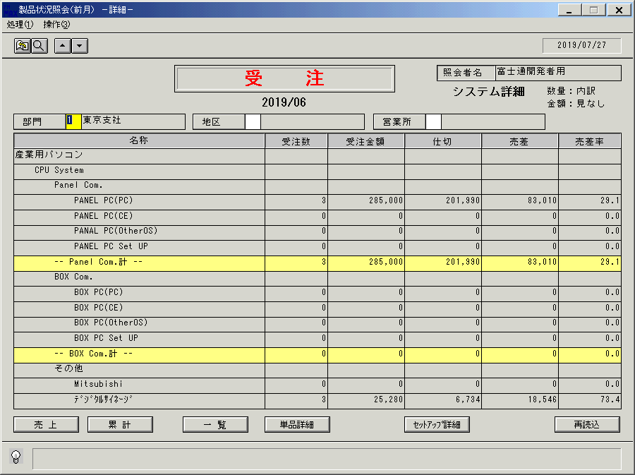
 |  |  | 操作内容 | 前月受注のシステム詳細の製品状況照会が表示されます。「セットアップ詳細」をクリックします。

 |  |  | ２．１．１６．[製品状況照会（前月） －詳細－]ウィンドウ |  |  | 確認日 | 結果
 |  |  | 画面 | 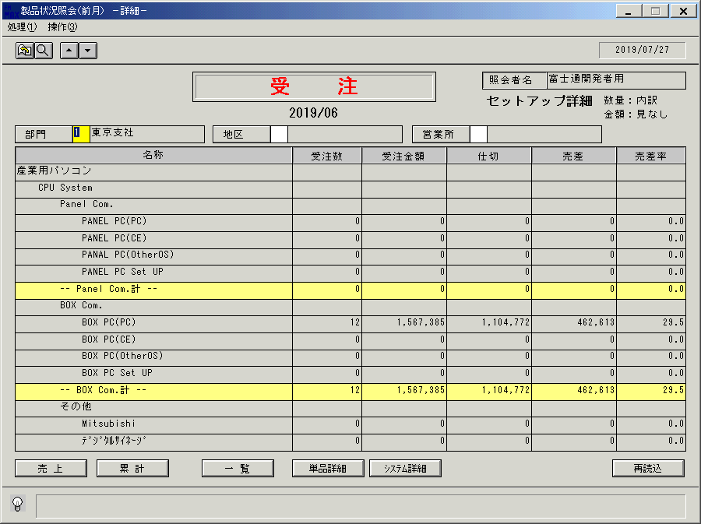
 |  |  | 操作内容 | 前月受注のセットアップ詳細の製品状況照会が表示されます。「一覧」をクリックします。

 |  |  | ２．１．１７．[製品状況照会（前月） ]ウィンドウ |  |  | 確認日 | 結果
 |  |  | 画面 | 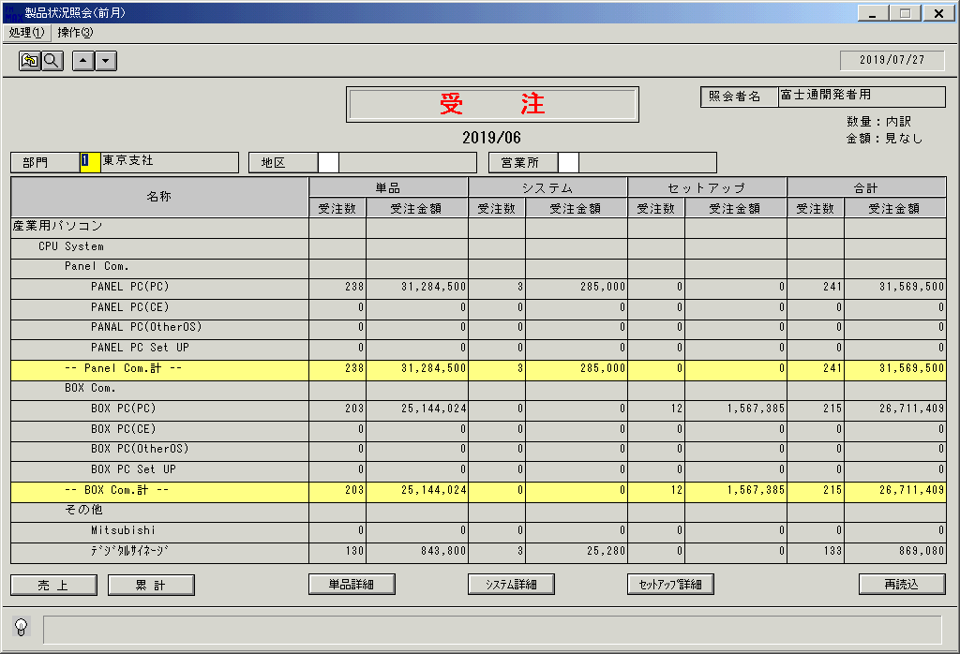
 |  |  | 操作内容 | 前月受注の製品状況照会が表示されます。終了ボタンをクリックします。

 |  |  | ２．１．１8．[製品状況照会（前月） ]ウィンドウ - [製品状況照会（前月） ]ウィンドウ |  |  | 確認日 | 結果
 |  |  | 画面 | 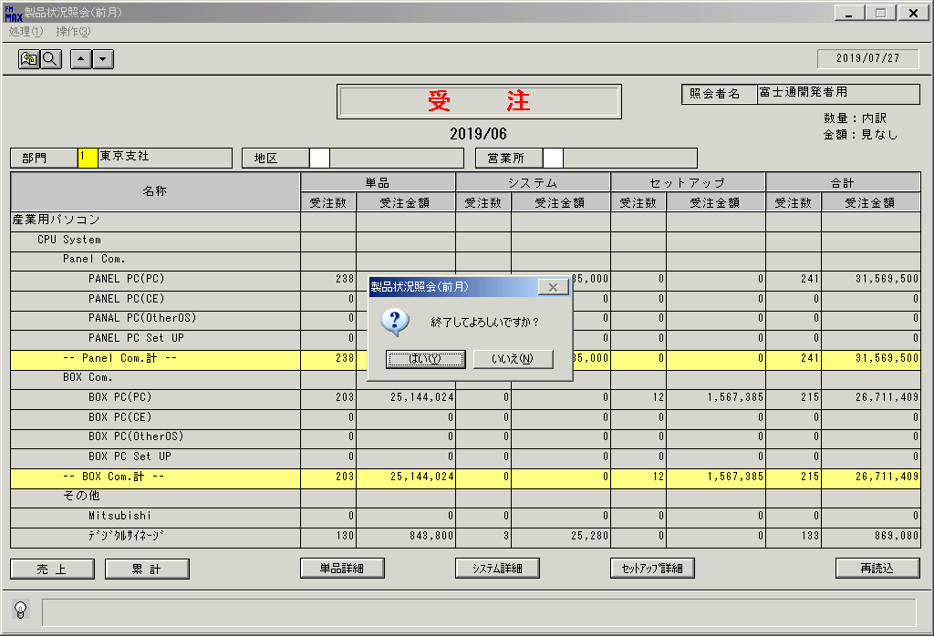
 |  |  | 操作内容 | 「はい」をクリックし、ウィンドウを閉じます。

画面(製品状況照会)
画面項目説明 |  |  |  |  |  |  |  |  |  |  | ユーザ名：㈱コンテック殿 |  |  |  |  |  |  | ｼｽﾃﾑ名：新総合情報システム |  |  |  |  |  |  | ﾌﾟﾛｾｽID/名：販売システム |  |  | 作成日:２００６年１０月３０日
 |  |  |  |  |  |  |  |  |  |  |  |  |  |  |  |  |  | ｼﾞｮﾌﾞID/名： ／照会 |  |  |  |  |  |  | ﾌﾟﾛｸﾞﾗﾑID/名：ＵＯＤＤＬ７４/製品状況照会（前月） |  |  | 作成者：R&D) 相馬

 | 【画面項目説明】 |  |  |  |  | 画面名：製品状況照会（前月） |  |  |  |  |  |  |  |  |  |  |  |  |  | FormID： |  |  | ＴＯＫ |  |  | 初期状態、条件入力時
 |  |  |  |  |  |  |  |  |  |  |  |  |  |  |  |  |  |  |  |  |  |  | 権限
 | № | 入出力項目名 |  |  |  |  |  |  |  |  |  | 入力 |  | 表示 | 属性 | 表示桁 | 入力桁 | レ | データソース |  | 項目名(初期値） |  |  |  |  |  | 項目説明
 |  |  |  |  |  |  |  |  |  |  |  | 必須 | 任意

 | 1 | 照会者名 |  |  |  |  |  |  |  |  |  |  |  | ○ | NX | 20 |  |  | 担当者マスタ |  | 担当者名
 | 2 | タイトル |  |  |  |  |  |  |  |  |  |  |  | ○ | NX | 8 |  |  |  |  |  |  |  |  |  |  | 受注データ表示時は"受注"、売上データ表示時は"売上"を編集
 | 3 | 対象年月 |  |  |  |  |  |  |  |  |  |  |  | ○ | NX | 20 |  |  | 当月ﾃﾞｰﾀ表示時：運用日を含む年月の前月 |  |  |  |  | （※２） |  |  | 形式：YYYY/MM
 |  |  |  |  |  |  |  |  |  |  |  |  |  |  |  |  |  |  | 累計ﾃﾞｰﾀ表示時：上記年月の期首年月 ～ 運用日を含む年月の前月 |  |  |  |  |  |  |  | 形式：YYYY/MM + "～" + YYYY/MM
 | 4 | 部門コード |  |  |  |  |  |  |  |  |  |  | ○ |  | X | 1 | 1
 | 5 | 部門名 |  |  |  |  |  |  |  |  |  |  |  | ○ | NX | 20 |  |  | 適用日名称マスタ |  | 名称１ | 名称３ |  |  |  |  | キー（KEYCD）＝０６９
 | 6 | 地区区分 |  |  |  |  |  |  |  |  |  |  | ○ |  | X | 2 | 2
 | 7 | 地区名 |  |  |  |  |  |  |  |  |  |  |  | ○ | NX | 20 |  |  | 適用日名称マスタ |  | 名称１ |  |  |  |  |  | キー（KEYCD）＝０６０
 | 8 | 営業所コード |  |  |  |  |  |  |  |  |  |  | ○ |  | X | 1 | 1
 | 9 | 営業所名 |  |  |  |  |  |  |  |  |  |  |  | ○ | NX | 20 |  |  | 適用日名称マスタ |  | 名称１ |  |  |  |  |  | キー（KEYCD）＝０５８
 | 10 | 名称 |  | － | 商品群 |  |  |  |  |  |  |  |  | ○ | NX | 45 |  |  | 適用日名称マスタ |  | 名称１ |  |  |  |  |  | キー（KEYCD）＝０４２
 | 11 |  |  |  | 分類Ａ |  |  |  |  |  |  |  |  |  |  |  |  |  | 適用日名称マスタ |  | 名称１ |  |  |  |  |  | キー（KEYCD）＝０５１
 | 12 |  |  |  | 分類Ｂ |  |  |  |  |  |  |  |  |  |  |  |  |  | 適用日名称マスタ |  | 名称１ |  |  |  |  |  | キー（KEYCD）＝０５２
 | 13 |  |  |  | 分類Ｃ |  |  |  |  |  |  |  |  |  |  |  |  |  | 適用日名称マスタ |  | 名称１ |  |  |  |  |  | キー（KEYCD）＝０５３
 | 14 |  |  |  | 分類Ｂ合計 |  |  |  |  |  |  |  |  |  |  |  |  |  |  |  |  |  |  |  |  |  | "-- 計 --"
 | 15 |  |  |  | 分類Ａ合計 |  |  |  |  |  |  |  |  |  |  |  |  |  |  |  |  |  |  |  |  |  | "< （分類Ａ名称）計 >"
 | 16 |  |  |  | 商品群別合計 |  |  |  |  |  |  |  |  |  |  |  |  |  |  |  |  |  |  |  |  |  | "～ （商品群名称）合計 ～"
 | 17 |  |  |  | 合計 |  |  |  |  |  |  |  |  |  |  |  |  |  |  |  |  |  |  |  |  |  | "合計"
 | 18 | 受注 |  | － | 単品 |  | － | 受注数 |  |  |  |  |  | ○ | 9 | 8 |  |  | 製品状況受注データ |  | 受注数 |  |  |  |  |  | 受注取引区分='01'、受注伝票日付が、運用日付の前月の
 | 19 |  |  |  |  |  |  | 受注金額 |  |  |  |  |  | ○ | 9 | 15 |  |  | 製品状況受注データ |  | 受注金額 |  |  |  |  |  | のﾃﾞｰﾀを商品群・分類A・分類B・分類Cで集約し、編集
 | 20 |  |  |  | ｼｽﾃﾑ |  | － | 受注数 |  |  |  |  |  | ○ | 9 | 8 |  |  | 製品状況受注データ |  | 受注数 |  |  |  |  |  | 受注取引区分='21'、 同上
 | 21 |  |  |  |  |  |  | 受注金額 |  |  |  |  |  | ○ | 9 | 15 |  |  | 製品状況受注データ |  | 受注金額
 | 22 |  |  |  | ｾｯﾄｱｯﾌﾟ構成 |  |  |  | － | 受注数 |  |  |  | ○ | 9 | 8 |  |  | 製品状況受注データ |  | 受注数 |  |  |  |  |  | 受注取引区分='11'、 同上
 | 23 |  |  |  |  |  |  |  |  | 受注金額 |  |  |  | ○ | 9 | 15 |  |  | 製品状況受注データ |  | 受注金額
 | 24 |  |  |  | 合計 |  | － | 受注数 |  |  |  |  |  | ○ | 9 | 8 |  |  |  |  |  |  |  |  |  |  | 単品、ｼｽﾃﾑ、ｾｯﾄｱｯﾌﾟ構成の受注数を合算
 | 25 |  |  |  |  |  |  | 受注金額 |  |  |  |  |  | ○ | 9 | 15 |  |  |  |  |  |  |  |  |  |  | 単品、ｼｽﾃﾑ、ｾｯﾄｱｯﾌﾟ構成の受注金額を合算

 | 26 | 売上 |  | － | 単品 |  | － | 売上数 |  |  |  |  |  | ○ | 9 | 8 |  |  | 製品状況売上データ |  | 売上数 |  |  |  |  |  | 受注取引区分='01'、売上伝票日付が、運用日付の前月の
 | 27 |  |  |  |  |  |  | 売上金額 |  |  |  |  |  | ○ | 9 | 15 |  |  | 製品状況売上データ |  | 売上金額 |  |  |  |  |  | のﾃﾞｰﾀを商品群・分類A・分類B・分類Cで集約し、編集
 | 28 |  |  |  | ｼｽﾃﾑ |  | － | 売上数 |  |  |  |  |  | ○ | 9 | 8 |  |  | 製品状況売上データ |  | 売上数 |  |  |  |  |  | 受注取引区分='21'、 同上
 | 29 |  |  |  |  |  |  | 売上金額 |  |  |  |  |  | ○ | 9 | 15 |  |  | 製品状況売上データ |  | 売上金額
 | 30 |  |  |  | ｾｯﾄｱｯﾌﾟ構成 |  |  |  | － | 売上数 |  |  |  | ○ | 9 | 8 |  |  | 製品状況売上データ |  | 売上数 |  |  |  |  |  | 受注取引区分='11'、 同上
 | 31 |  |  |  |  |  |  |  |  | 売上金額 |  |  |  | ○ | 9 | 15 |  |  | 製品状況売上データ |  | 売上金額
 | 32 |  |  |  | 合計 |  | － | 売上数 |  |  |  |  |  | ○ | 9 | 8 |  |  |  |  |  |  |  |  |  |  | 単品、ｼｽﾃﾑ、ｾｯﾄｱｯﾌﾟ構成の売上数を合算
 | 33 |  |  |  |  |  |  | 売上金額 |  |  |  |  |  | ○ | 9 | 15 |  |  |  |  |  |  |  |  |  |  | 単品、ｼｽﾃﾑ、ｾｯﾄｱｯﾌﾟ構成の売上金額を合算

 |  |  | ソート順（機種分類マスタ） |  |  |  |  |  |  |  |  |  |  |  |  |  |  |  | 【合計行の背景色】 ・小計/合計－緑色 |  |  |  |  |  |  |  | ※２ 当月が４月のときは、当画面は前月の数値が表示されるため、
 |  |  | ① | 表示順 |  |  |  |  | 昇順 |  |  |  |  |  |  |  |  |  | ・商品群－薄緑 ・分類Ａ計ー水色 ・分類Ｂ計ー黄色 |  |  |  |  |  |  |  | 単月としては「３月」が表示され、累計は前期の「４～３月」を表示する

 |  | ・ 部門コード（事業部）、地区区分、 |  |  |  |  |  |  |  |  |  |  |  |  |  |  |  |  | 【 画面上の部門、地区、営業所 単位の数値の括りについて 】 |  |  |  |  |  |  |  | ・ 再読込ボタン押下時、営業状況受注（売上）データより、
 |  | 営業所コード の入力は、三者 |  |  |  |  |  |  |  |  |  |  |  |  |  |  |  |  | 部門：製品状況データの「事業所」の括り 、 地区：製品状況データの |  |  |  |  |  |  |  | 再度読込を行ない、画面数値をリフレッシュする
 |  | 択一（どれか１つのみ入力可） |  |  |  |  |  |  |  |  |  |  |  |  |  |  |  |  | 「地区」の括り 、 営業所：製品状況データの「営業所」の括り

起動元EXE
システム情報
制御ファイル
データファイル
起動先EXE

画面(製品状況照会) (2)
画面項目説明 |  |  |  |  |  |  |  |  |  | ユーザ名：㈱コンテック殿 |  |  |  |  |  |  | ｼｽﾃﾑ名：新総合情報システム |  |  |  |  |  |  | ﾌﾟﾛｾｽID/名：販売システム |  |  | 作成日:２００６年１０月３０日
 |  |  |  |  |  |  |  |  |  |  |  |  |  |  |  |  | ｼﾞｮﾌﾞID/名： ／照会 |  |  |  |  |  |  | ﾌﾟﾛｸﾞﾗﾑID/名：ＵＯＤＤＬ７４/製品状況照会（前月） |  |  | 作成者：R&D) 相馬

 | 【画面項目説明】 |  |  |  |  | 画面名：製品状況照会（前月） －単品詳細－ |  |  |  |  |  |  |  |  |  |  |  |  | FormID： |  |  | ＴＯＫ |  |  | 初期状態、条件入力時
 |  |  |  |  |  |  |  |  |  |  |  |  |  |  |  |  |  |  |  |  |  | 権限
 | № | 入出力項目名 |  |  |  |  |  |  |  |  | 入力 |  | 表示 | 属性 | 表示桁 | 入力桁 | レ | データソース |  | 項目名(初期値） |  |  |  |  |  | 項目説明
 |  |  |  |  |  |  |  |  |  |  | 必須 | 任意

 | 1 | 照会者名 |  |  |  |  |  |  |  |  |  |  | ○ | NX | 20 |  |  | 担当者マスタ |  | 担当者名
 | 2 | タイトル |  |  |  |  |  |  |  |  |  |  | ○ | NX | 8 |  |  |  |  |  |  |  |  |  |  | 受注データ表示時は"受注"、売上データ表示時は"売上"を編集
 | 3 | 対象年月 |  |  |  |  |  |  |  |  |  |  | ○ | NX | 20 |  |  | 当月ﾃﾞｰﾀ表示時：運用日を含む年月の前月 |  |  |  |  | （※２） |  |  | 形式：YYYY/MM
 |  |  |  |  |  |  |  |  |  |  |  |  |  |  |  |  |  | 累計ﾃﾞｰﾀ表示時：上記年月の期首年月 ～ 運用日を含む年月の前月 |  |  |  |  |  |  |  | 形式：YYYY/MM + "～" + YYYY/MM
 | 4 | 部門コード |  |  |  |  |  |  |  |  |  | ○ |  | X | 1 | 1
 | 5 | 部門名 |  |  |  |  |  |  |  |  |  |  | ○ | NX | 20 |  |  | 適用日名称マスタ |  | 名称１ | 名称３ |  |  |  |  | キー（KEYCD）＝０６９
 | 6 | 地区区分 |  |  |  |  |  |  |  |  |  | ○ |  | X | 2 | 2
 | 7 | 地区名 |  |  |  |  |  |  |  |  |  |  | ○ | NX | 20 |  |  | 適用日名称マスタ |  | 名称１ |  |  |  |  |  | キー（KEYCD）＝０６０
 | 8 | 営業所コード |  |  |  |  |  |  |  |  |  | ○ |  | X | 1 | 1
 | 9 | 営業所名 |  |  |  |  |  |  |  |  |  |  | ○ | NX | 20 |  |  | 適用日名称マスタ |  | 名称１ |  |  |  |  |  | キー（KEYCD）＝０５８
 | 10 | 名称 |  | － | 商品群 |  |  |  |  |  |  |  | ○ | NX | 45 |  |  | 適用日名称マスタ |  | 名称１ |  |  |  |  |  | キー（KEYCD）＝０４２
 | 11 |  |  |  | 分類Ａ |  |  |  |  |  |  |  |  |  |  |  |  | 適用日名称マスタ |  | 名称１ |  |  |  |  |  | キー（KEYCD）＝０５１
 | 12 |  |  |  | 分類Ｂ |  |  |  |  |  |  |  |  |  |  |  |  | 適用日名称マスタ |  | 名称１ |  |  |  |  |  | キー（KEYCD）＝０５２
 | 13 |  |  |  | 分類Ｃ |  |  |  |  |  |  |  |  |  |  |  |  | 適用日名称マスタ |  | 名称１ |  |  |  |  |  | キー（KEYCD）＝０５３
 | 14 |  |  |  | 分類Ｂ合計 |  |  |  |  |  |  |  |  |  |  |  |  |  |  |  |  |  |  |  |  | "-- 計 --"
 | 15 |  |  |  | 分類Ａ合計 |  |  |  |  |  |  |  |  |  |  |  |  |  |  |  |  |  |  |  |  | "< （分類Ａ名称）計 >"
 | 16 |  |  |  | 商品群別合計 |  |  |  |  |  |  |  |  |  |  |  |  |  |  |  |  |  |  |  |  | "～ （商品群名称）合計 ～"
 | 17 |  |  |  | 合計 |  |  |  |  |  |  |  |  |  |  |  |  |  |  |  |  |  |  |  |  | "合計"
 | 18 | 受注 |  | － | 単品 |  | － | 受注数 |  |  |  |  | ○ | 9 | 8 |  |  | 製品状況受注データ |  | 受注数 |  |  |  |  |  | 受注取引区分='01'、受注伝票日付が、運用日付の前月の
 | 19 |  |  |  |  |  |  | 受注金額 |  |  |  |  | ○ | 9 | 15 |  |  | 製品状況受注データ |  | 受注金額 |  |  |  |  |  | ﾃﾞｰﾀを商品群・分類A・分類B・分類Cで集約し、編集
 | 20 |  |  |  |  |  |  | 仕切 |  |  |  |  | ○ | 9 | 15 |  |  | 製品状況受注データ |  | 仕切金額
 | 21 |  |  |  |  |  |  | 売差 |  |  |  |  | ○ | 9 | 15 |  |  |  |  |  |  |  |  |  |  | 受注金額 － 仕切金額
 | 22 |  |  |  |  |  |  | 売差率 |  |  |  |  | ○ | 9 | 6 |  |  |  |  |  |  |  |  |  |  | 売差 ／ 受注金額 × １００

 | 23 | 売上 |  | － | 単品 |  | － | 売上数 |  |  |  |  | ○ | 9 | 8 |  |  | 製品状況売上データ |  | 売上数 |  |  |  |  |  | 受注取引区分='01'、売上伝票日付が、運用日付の前月の
 | 24 |  |  |  |  |  |  | 売上金額 |  |  |  |  | ○ | 9 | 15 |  |  | 製品状況売上データ |  | 売上金額 |  |  |  |  |  | ﾃﾞｰﾀを商品群・分類A・分類B・分類Cで集約し、編集
 | 25 |  |  |  |  |  |  | 仕切 |  |  |  |  | ○ | 9 | 15 |  |  | 製品状況売上データ |  | 仕切金額
 | 26 |  |  |  |  |  |  | 売差 |  |  |  |  | ○ | 9 | 15 |  |  |  |  |  |  |  |  |  |  | 売上金額 － 仕切金額
 | 27 |  |  |  |  |  |  | 売差率 |  |  |  |  | ○ | 9 | 6 |  |  |  |  |  |  |  |  |  |  | 売差 ／ 売上金額 × １００

 |  |  |  |  |  |  |  |  |  |  |  |  |  |  |  |  |  | ※２ 当月が４月のときは、当画面は前月の数値が表示されるため、
 |  |  |  |  |  |  |  |  |  |  |  |  |  |  |  |  |  | 単月としては「３月」が表示され、累計は前期の「４～３月」を表示する

 |  |  | ソート順（機種分類マスタ） |  |  |  |  |  |  |  |  |  |  |  |  |  |  | 【合計行の背景色】
 |  |  | ① | 表示順 |  |  |  |  | 昇順 |  |  |  |  |  |  |  |  | ・小計/合計－緑色 ・商品群－薄緑 ・分類Ａ計ー水色 ・分類Ｂ計ー黄色

 |  | ・ 部門コード（事業部）、地区区分、 |  |  |  |  |  |  |  |  |  |  |  |  |  |  |  | ・ 再読込ボタン押下時、営業状況受注（売上）データより、
 |  | 営業所コード の入力は、三者 |  |  |  |  |  |  |  |  |  |  |  |  |  |  |  | 再度読込を行ない、画面数値をリフレッシュする
 |  | 択一（どれか１つのみ入力可）
 |  |  |  |  |  |  |  |  |  |  |  |  |  |  |  |  |  | 【 画面上の部門、地区、営業所 単位の数値の括りについて 】
 |  |  |  |  |  |  |  |  |  |  |  |  |  |  |  |  |  | 部門：製品状況データの「事業所」の括り 、 地区：製品状況データの「地区」の括り 、
 |  |  |  |  |  |  |  |  |  |  |  |  |  |  |  |  |  | 営業所：製品状況データの「営業所」の括り

起動元EXE
システム情報
制御ファイル
データファイル
起動先EXE

画面(製品状況照会) (3)
画面項目説明 |  |  |  |  |  |  |  |  |  | ユーザ名：㈱コンテック殿 |  |  |  |  |  |  | ｼｽﾃﾑ名：新総合情報システム |  |  |  |  |  |  | ﾌﾟﾛｾｽID/名：販売システム |  |  | 作成日:２００６年１０月３０日
 |  |  |  |  |  |  |  |  |  |  |  |  |  |  |  |  | ｼﾞｮﾌﾞID/名： ／照会 |  |  |  |  |  |  | ﾌﾟﾛｸﾞﾗﾑID/名：ＵＯＤＤＬ７４/製品状況照会（前月） |  |  | 作成者：R&D) 相馬

 | 【画面項目説明】 |  |  |  |  | 画面名：製品状況照会（前月） －システム詳細－ |  |  |  |  |  |  |  |  |  |  |  |  | FormID： |  |  | ＴＯＫ |  |  | 初期状態、条件入力時
 |  |  |  |  |  |  |  |  |  |  |  |  |  |  |  |  |  |  |  |  |  | 権限
 | № | 入出力項目名 |  |  |  |  |  |  |  |  | 入力 |  | 表示 | 属性 | 表示桁 | 入力桁 | レ | データソース |  | 項目名(初期値） |  |  |  |  |  | 項目説明
 |  |  |  |  |  |  |  |  |  |  | 必須 | 任意

 | 1 | 照会者名 |  |  |  |  |  |  |  |  |  |  | ○ | NX | 20 |  |  | 担当者マスタ |  | 担当者名
 | 2 | タイトル |  |  |  |  |  |  |  |  |  |  | ○ | NX | 8 |  |  |  |  |  |  |  |  |  |  | 受注データ表示時は"受注"、売上データ表示時は"売上"を編集
 | 3 | 対象年月 |  |  |  |  |  |  |  |  |  |  | ○ | NX | 20 |  |  | 当月ﾃﾞｰﾀ表示時：運用日を含む年月の前月 |  |  |  |  | （※２） |  |  | 形式：YYYY/MM
 |  |  |  |  |  |  |  |  |  |  |  |  |  |  |  |  |  | 累計ﾃﾞｰﾀ表示時：上記年月の期首年月 ～ 運用日を含む年月の前月 |  |  |  |  |  |  |  | 形式：YYYY/MM + "～" + YYYY/MM
 | 4 | 部門コード |  |  |  |  |  |  |  |  |  | ○ |  | X | 1 | 1
 | 5 | 部門名 |  |  |  |  |  |  |  |  |  |  | ○ | NX | 20 |  |  | 適用日名称マスタ |  | 名称１ | 名称３ |  |  |  |  | キー（KEYCD）＝０６９
 | 6 | 地区区分 |  |  |  |  |  |  |  |  |  | ○ |  | X | 2 | 2
 | 7 | 地区名 |  |  |  |  |  |  |  |  |  |  | ○ | NX | 20 |  |  | 適用日名称マスタ |  | 名称１ |  |  |  |  |  | キー（KEYCD）＝０６０
 | 8 | 営業所コード |  |  |  |  |  |  |  |  |  | ○ |  | X | 1 | 1
 | 9 | 営業所名 |  |  |  |  |  |  |  |  |  |  | ○ | NX | 20 |  |  | 適用日名称マスタ |  | 名称１ |  |  |  |  |  | キー（KEYCD）＝０５８
 | 10 | 名称 |  | － | 商品群 |  |  |  |  |  |  |  | ○ | NX | 45 |  |  | 適用日名称マスタ |  | 名称１ |  |  |  |  |  | キー（KEYCD）＝０４２
 | 11 |  |  |  | 分類Ａ |  |  |  |  |  |  |  |  |  |  |  |  | 適用日名称マスタ |  | 名称１ |  |  |  |  |  | キー（KEYCD）＝０５１
 | 12 |  |  |  | 分類Ｂ |  |  |  |  |  |  |  |  |  |  |  |  | 適用日名称マスタ |  | 名称１ |  |  |  |  |  | キー（KEYCD）＝０５２
 | 13 |  |  |  | 分類Ｃ |  |  |  |  |  |  |  |  |  |  |  |  | 適用日名称マスタ |  | 名称１ |  |  |  |  |  | キー（KEYCD）＝０５３
 | 14 |  |  |  | 分類Ｂ合計 |  |  |  |  |  |  |  |  |  |  |  |  |  |  |  |  |  |  |  |  | "-- 計 --"
 | 15 |  |  |  | 分類Ａ合計 |  |  |  |  |  |  |  |  |  |  |  |  |  |  |  |  |  |  |  |  | "< （分類Ａ名称）計 >"
 | 16 |  |  |  | 商品群別合計 |  |  |  |  |  |  |  |  |  |  |  |  |  |  |  |  |  |  |  |  | "～ （商品群名称）合計 ～"
 | 17 |  |  |  | 合計 |  |  |  |  |  |  |  |  |  |  |  |  |  |  |  |  |  |  |  |  | "合計"
 | 18 | 受注 |  | － | ｼｽﾃﾑ |  | － | 受注数 |  |  |  |  | ○ | 9 | 8 |  |  | 製品状況受注データ |  | 受注数 |  |  |  |  |  | 受注取引区分='21'、受注伝票日付が、運用日付の前月の
 | 19 |  |  |  |  |  |  | 受注金額 |  |  |  |  | ○ | 9 | 15 |  |  | 製品状況受注データ |  | 受注金額 |  |  |  |  |  | ﾃﾞｰﾀを商品群・分類A・分類B・分類Cで集約し、編集
 | 20 |  |  |  |  |  |  | 仕切 |  |  |  |  | ○ | 9 | 15 |  |  | 製品状況受注データ |  | 仕切金額
 | 21 |  |  |  |  |  |  | 売差 |  |  |  |  | ○ | 9 | 15 |  |  |  |  |  |  |  |  |  |  | 受注金額 － 仕切金額
 | 22 |  |  |  |  |  |  | 売差率 |  |  |  |  | ○ | 9 | 6 |  |  |  |  |  |  |  |  |  |  | 売差 ／ 受注金額 × １００

 | 23 | 売上 |  | － | ｼｽﾃﾑ |  | － | 売上数 |  |  |  |  | ○ | 9 | 8 |  |  | 製品状況売上データ |  | 売上数 |  |  |  |  |  | 受注取引区分='21'、売上伝票日付が、運用日付の前月の
 | 24 |  |  |  |  |  |  | 売上金額 |  |  |  |  | ○ | 9 | 15 |  |  | 製品状況売上データ |  | 売上金額 |  |  |  |  |  | ﾃﾞｰﾀを商品群・分類A・分類B・分類Cで集約し、編集
 | 25 |  |  |  |  |  |  | 仕切 |  |  |  |  | ○ | 9 | 15 |  |  | 製品状況売上データ |  | 仕切金額
 | 26 |  |  |  |  |  |  | 売差 |  |  |  |  | ○ | 9 | 15 |  |  |  |  |  |  |  |  |  |  | 売上金額 － 仕切金額
 | 27 |  |  |  |  |  |  | 売差率 |  |  |  |  | ○ | 9 | 6 |  |  |  |  |  |  |  |  |  |  | 売差 ／ 売上金額 × １００

 |  |  |  |  |  |  |  |  |  |  |  |  |  |  |  |  |  | ※２ 当月が４月のときは、当画面は前月の数値が表示されるため、
 |  |  |  |  |  |  |  |  |  |  |  |  |  |  |  |  |  | 単月としては「３月」が表示され、累計は前期の「４～３月」を表示する

 |  |  | ソート順（機種分類マスタ） |  |  |  |  |  |  |  |  |  |  |  |  |  |  | 【合計行の背景色】
 |  |  | ① | 表示順 |  |  |  |  | 昇順 |  |  |  |  |  |  |  |  | ・小計/合計－緑色 ・商品群－薄緑 ・分類Ａ計ー水色 ・分類Ｂ計ー黄色

 |  | ・ 部門コード（事業部）、地区区分、 |  |  |  |  |  |  |  |  |  |  |  |  |  |  |  | ・ 再読込ボタン押下時、営業状況受注（売上）データより、
 |  | 営業所コード の入力は、三者 |  |  |  |  |  |  |  |  |  |  |  |  |  |  |  | 再度読込を行ない、画面数値をリフレッシュする
 |  | 択一（どれか１つのみ入力可）
 |  |  |  |  |  |  |  |  |  |  |  |  |  |  |  |  |  | 【 画面上の部門、地区、営業所 単位の数値の括りについて 】
 |  |  |  |  |  |  |  |  |  |  |  |  |  |  |  |  |  | 部門：製品状況データの「事業所」の括り 、 地区：製品状況データの「地区」の括り 、
 |  |  |  |  |  |  |  |  |  |  |  |  |  |  |  |  |  | 営業所：製品状況データの「営業所」の括り

起動元EXE
システム情報
制御ファイル
データファイル
起動先EXE

画面(製品状況照会) (4)
画面項目説明 |  |  |  |  |  |  |  |  | ユーザ名：㈱コンテック殿 |  |  |  |  |  |  | ｼｽﾃﾑ名：新総合情報システム |  |  |  |  |  |  | ﾌﾟﾛｾｽID/名：販売システム |  |  | 作成日:２００６年１０月３０日
 |  |  |  |  |  |  |  |  |  |  |  |  |  |  |  | ｼﾞｮﾌﾞID/名： ／照会 |  |  |  |  |  |  | ﾌﾟﾛｸﾞﾗﾑID/名：ＵＯＤＤＬ７４/製品状況照会（前月） |  |  | 作成者：R&D) 相馬

 | 【画面項目説明】 |  |  |  |  | 画面名：製品状況照会（前月） －セットアップ詳細－ |  |  |  |  |  |  |  |  |  |  |  | FormID： |  |  | ＴＯＫ |  |  | 初期状態、条件入力時
 |  |  |  |  |  |  |  |  |  |  |  |  |  |  |  |  |  |  |  |  | 権限
 | № | 入出力項目名 |  |  |  |  |  |  |  | 入力 |  | 表示 | 属性 | 表示桁 | 入力桁 | レ | データソース |  | 項目名(初期値） |  |  |  |  |  | 項目説明
 |  |  |  |  |  |  |  |  |  | 必須 | 任意

 | 1 | 照会者名 |  |  |  |  |  |  |  |  |  | ○ | NX | 20 |  |  | 担当者マスタ |  | 担当者名
 | 2 | タイトル |  |  |  |  |  |  |  |  |  | ○ | NX | 8 |  |  |  |  |  |  |  |  |  |  | 受注データ表示時は"受注"、売上データ表示時は"売上"を編集
 | 3 | 対象年月 |  |  |  |  |  |  |  |  |  | ○ | NX | 20 |  |  | 当月ﾃﾞｰﾀ表示時：運用日を含む年月の前月 |  |  |  |  | （※２） |  |  | 形式：YYYY/MM
 |  |  |  |  |  |  |  |  |  |  |  |  |  |  |  |  | 累計ﾃﾞｰﾀ表示時：上記年月の期首年月 ～ 運用日を含む年月の前月 |  |  |  |  |  |  |  | 形式：YYYY/MM + "～" + YYYY/MM
 | 4 | 部門コード |  |  |  |  |  |  |  |  | ○ |  | X | 1 | 1
 | 5 | 部門名 |  |  |  |  |  |  |  |  |  | ○ | NX | 20 |  |  | 適用日名称マスタ |  | 名称１ | 名称３ |  |  |  |  | キー（KEYCD）＝０６９
 | 6 | 地区区分 |  |  |  |  |  |  |  |  | ○ |  | X | 2 | 2
 | 7 | 地区名 |  |  |  |  |  |  |  |  |  | ○ | NX | 20 |  |  | 適用日名称マスタ |  | 名称１ |  |  |  |  |  | キー（KEYCD）＝０６０
 | 8 | 営業所コード |  |  |  |  |  |  |  |  | ○ |  | X | 1 | 1
 | 9 | 営業所名 |  |  |  |  |  |  |  |  |  | ○ | NX | 20 |  |  | 適用日名称マスタ |  | 名称１ |  |  |  |  |  | キー（KEYCD）＝０５８
 | 10 | 名称 |  | － | 商品群 |  |  |  |  |  |  | ○ | NX | 45 |  |  | 適用日名称マスタ |  | 名称１ |  |  |  |  |  | キー（KEYCD）＝０４２
 | 11 |  |  |  | 分類Ａ |  |  |  |  |  |  |  |  |  |  |  | 適用日名称マスタ |  | 名称１ |  |  |  |  |  | キー（KEYCD）＝０５１
 | 12 |  |  |  | 分類Ｂ |  |  |  |  |  |  |  |  |  |  |  | 適用日名称マスタ |  | 名称１ |  |  |  |  |  | キー（KEYCD）＝０５２
 | 13 |  |  |  | 分類Ｃ |  |  |  |  |  |  |  |  |  |  |  | 適用日名称マスタ |  | 名称１ |  |  |  |  |  | キー（KEYCD）＝０５３
 | 14 |  |  |  | 分類Ｂ合計 |  |  |  |  |  |  |  |  |  |  |  |  |  |  |  |  |  |  |  | "-- 計 --"
 | 15 |  |  |  | 分類Ａ合計 |  |  |  |  |  |  |  |  |  |  |  |  |  |  |  |  |  |  |  | "< （分類Ａ名称）計 >"
 | 16 |  |  |  | 商品群別合計 |  |  |  |  |  |  |  |  |  |  |  |  |  |  |  |  |  |  |  | "～ （商品群名称）合計 ～"
 | 17 |  |  |  | 合計 |  |  |  |  |  |  |  |  |  |  |  |  |  |  |  |  |  |  |  | "合計"
 | 18 | 受注 |  | － | ｾｯﾄｱｯﾌﾟ |  | － | 受注数 |  |  |  | ○ | 9 | 8 |  |  | 製品状況受注データ |  | 受注数 |  |  |  |  |  | 受注取引区分='11'、受注伝票日付が、運用日付の前月の
 | 19 |  |  |  |  |  |  | 受注金額 |  |  |  | ○ | 9 | 15 |  |  | 製品状況受注データ |  | 受注金額 |  |  |  |  |  | ﾃﾞｰﾀを商品群・分類A・分類B・分類Cで集約し、編集
 | 20 |  |  |  |  |  |  | 仕切 |  |  |  | ○ | 9 | 15 |  |  | 製品状況受注データ |  | 仕切金額
 | 21 |  |  |  |  |  |  | 売差 |  |  |  | ○ | 9 | 15 |  |  |  |  |  |  |  |  |  |  | 受注金額 － 仕切金額
 | 22 |  |  |  |  |  |  | 売差率 |  |  |  | ○ | 9 | 6 |  |  |  |  |  |  |  |  |  |  | 売差 ／ 受注金額 × １００

 | 23 | 売上 |  | － | ｾｯﾄｱｯﾌﾟ |  | － | 売上数 |  |  |  | ○ | 9 | 8 |  |  | 製品状況売上データ |  | 売上数 |  |  |  |  |  | 受注取引区分='11'、売上伝票日付が、運用日付の前月の
 | 24 |  |  |  |  |  |  | 売上金額 |  |  |  | ○ | 9 | 15 |  |  | 製品状況売上データ |  | 売上金額 |  |  |  |  |  | ﾃﾞｰﾀを商品群・分類A・分類B・分類Cで集約し、編集
 | 25 |  |  |  |  |  |  | 仕切 |  |  |  | ○ | 9 | 15 |  |  | 製品状況売上データ |  | 仕切金額
 | 26 |  |  |  |  |  |  | 売差 |  |  |  | ○ | 9 | 15 |  |  |  |  |  |  |  |  |  |  | 売上金額 － 仕切金額
 | 27 |  |  |  |  |  |  | 売差率 |  |  |  | ○ | 9 | 6 |  |  |  |  |  |  |  |  |  |  | 売差 ／ 売上金額 × １００

 |  |  |  |  |  |  |  |  |  |  |  |  |  |  |  |  | ※２ 当月が４月のときは、当画面は前月の数値が表示されるため、
 |  |  |  |  |  |  |  |  |  |  |  |  |  |  |  |  | 単月としては「３月」が表示され、累計は前期の「４～３月」を表示する

 |  |  | ソート順（機種分類マスタ） |  |  |  |  |  |  |  |  |  |  |  |  |  | 【合計行の背景色】
 |  |  | ① | 表示順 |  |  |  | 昇順 |  |  |  |  |  |  |  |  | ・小計/合計－緑色 ・商品群－薄緑 ・分類Ａ計ー水色 ・分類Ｂ計ー黄色

 |  | ・ 部門コード（事業部）、地区区分、 |  |  |  |  |  |  |  |  |  |  |  |  |  |  | ・ 再読込ボタン押下時、営業状況受注（売上）データより、
 |  | 営業所コード の入力は、三者 |  |  |  |  |  |  |  |  |  |  |  |  |  |  | 再度読込を行ない、画面数値をリフレッシュする
 |  | 択一（どれか１つのみ入力可）
 |  |  |  |  |  |  |  |  |  |  |  |  |  |  |  |  | 【 画面上の部門、地区、営業所 単位の数値の括りについて 】
 |  |  |  |  |  |  |  |  |  |  |  |  |  |  |  |  | 部門：製品状況データの「事業所」の括り 、 地区：製品状況データの「地区」の括り 、
 |  |  |  |  |  |  |  |  |  |  |  |  |  |  |  |  | 営業所：製品状況データの「営業所」の括り

起動元EXE
システム情報
制御ファイル
データファイル
起動先EXE

